Musterarbeitsanweisung
 |  | Instruction de travail type |  |  | Directive F5
Chaleur à distance / Froid à distance / Anergie |  |  |  |  | Édition novembre 2025

Date : 31.12.2025 |  |  |  | Titre : Instruction
Index : 1 |  |  |  | Auteur : Jean Dupond

Instruction de travail pour l'essai d'étanchéité et de résistance
Essai par contraction des conduites en PE et PE-X

1. Projet

 | Réseau thermique: |  | Date d'exécution:

 | Tronçon (plan): |  | Responsable de l'essai:

2. Spécifications

 | Matériau de la conduite |  | Diamètre extérieur D en mm

 | Longueur de la conduite L en m |  | P. max. service (MOP) en bar
 | (selon plan de situation) |  | P. nom./conception (DP) en bar
 |  |  | Pression d'essai (STP) en bar

 | Point haut / pression min. |  | Température ambiante en °C
 | Emplac. manomètre / p. essai |  | La temp. ambiante min. en °C
 | Point bas / pression max. |  | ne doit pas être dépassée!

3. Phase de stabilisation (température/pression)

 | Conditions préalables
 | - La pose de la conduite est terminée
 | - Le contrôle de tous les supports est terminé
 | Important: les supports peuvent absorber les forces prévues
 | - Le tronçon à tester est complètement recouvert
 | - Toutes les vannes qui ne servent pas à la mise en pression sont en position ouverte et obturées

 | Phase de stabilisation de la température et de détente
3.1 | Mise en eau lente à partir du point bas
3.2 | Remplissage jusqu'à échappement complet de l'air au point le plus haut, purge et rinçage
3.3 | Fermer la vanne de purge au point le plus haut
3.4 | Pression de maintien (1-3 bar)
3.5 | Ouvrir la vanne de purge au point le plus haut
3.6 | Remplissage complémentaire avec de l'eau à partir du point le plus bas
3.7 | Rinçage et purge au point le plus haut
 | Important: la conduite est totalement remplie - dans le cas contraire, ajouter de l'eau
3.8 | ❶ Stabilisation de l'eau - durée minimale 60 min
 | Important: la stabilisation ne doit pas augmenter la pression dans le réseau
3.9 | Fermer la vanne de purge au point le plus haut, obturer et rouvrir la vanne

4. Mise en pression, phase de maintien de la pression, phase de repos et phase de test

 | Conditions préalables
 | - Les pressions applicables pour la réalisation de l'essai de résistance sont déterminées:
 | Pression d'essai STP [bar] au point de mesure en tenant compte de l'altitude
 | Pression maximale admissible [bar] pendant l'essai au point bas
 | Pression minimale requise pendant l'essai au point haut
 | - Enregistrement des valeurs de pression toutes les 30 secondes
 | - La préparation de la mise en pression (outils, matériel, etc.) est terminée
 | - Les paramètres importants pour la sécurité sur les pompes et les soupapes de sécurité sont réglés

 | Essai préliminaire
4.1 | ❶→❷ Faire monter la pression pendant max. 10 min jusqu'à la pression d'essai STP déterminée
 | Exemple STP = 9.0 bar: mise en pression à max. 1.5 bar/minute → 6 minutes
4.2 | ❷→❸ Phase de maintien de la pression 30 minutes
 | Important: la STP doit être maintenue par pompage (env. toutes les 10 min). Les variations de pression ne doivent pas excéder 1-2 bar
4.3 | ❸ Arrêter la pompe d'essai
4.4 | ❸→❹ Phase de repos 60 minutes
 | Important: la baisse de pression pendant la phase de repos de 60 min qui suit ne doit pas dépasser 0,2 x STP.
 | Evaluation:
 | ≤ 0,2 x STP → essai préliminaire réussi, point 4.5
 | > 0,2 x STP → inétanchéité ou hausse de température inadmissible → interruption de l'essai

 | Essai principal avec essai par chute de pression intégré (contrôle de purge)
4.5 | ❹ Chute de pression Δpm pendant max. 2 min
 | Important: Δpm est fonction du matériau de la conduite, appliquer les valeurs correctes
4.6 | Mesurer précisément et consigner le volume d'eau extrait ΔVm
4.7 | ❺ Essai principal scénario A: 30 minutes
 | Evaluation:
 | → la pression augmente régulièrement pendant 30 min après la phase de contraction → essai principal réussi, point 4.9
 | → lorsque l'évolution de la pression présente un point haut (Pmax) puis une perte de pression dans les 30 min, point 4.8
4.8 | ❺ Essai principal scénario B: 90 minutes
 | Important: la chute de pression ne doit pas dépasser 0,25 bar par rapport au point haut mesuré.
 | Evaluation:
 | ≤ 0.25 bar → essai principal réussi, point 4.9
 | > 0.25 bar → essai principal pas réussi → interruption de l'essai
4.9 | Etablir une courbe de pression à partir des données enregistrées
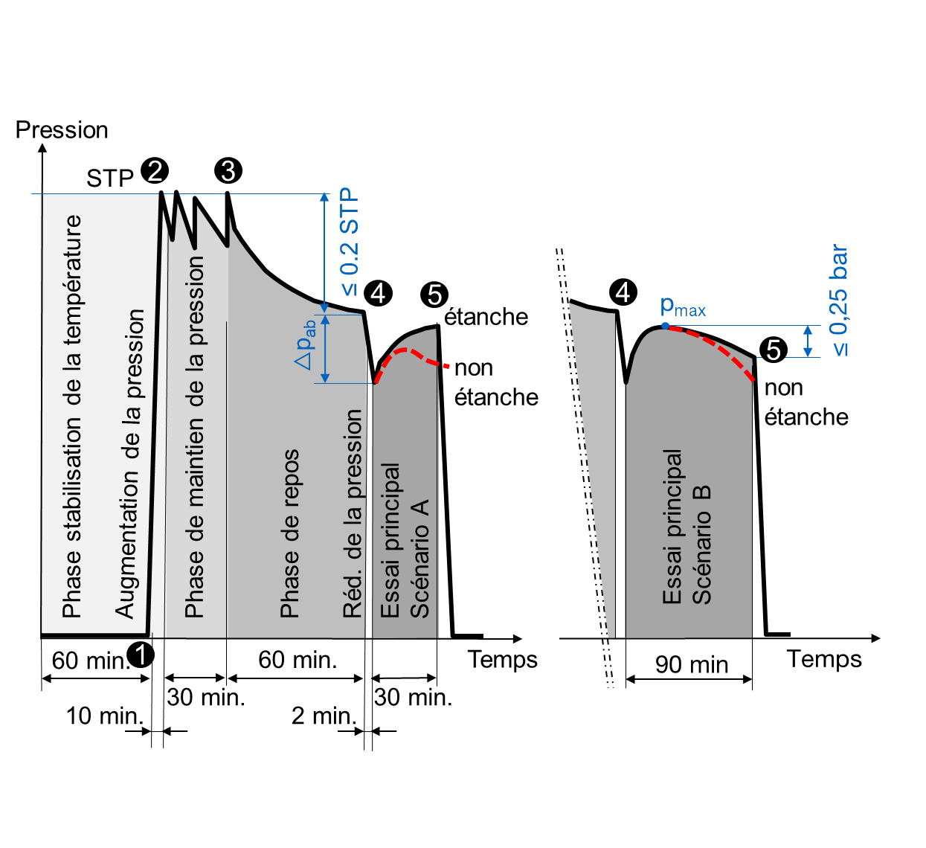
4.1 | Une fois les travaux terminés, la pression d'essai est lentement détendue à la pression ambiante
 | Important: le système est désormais prêt pour la mise en service

